Sheet1
美术字标题
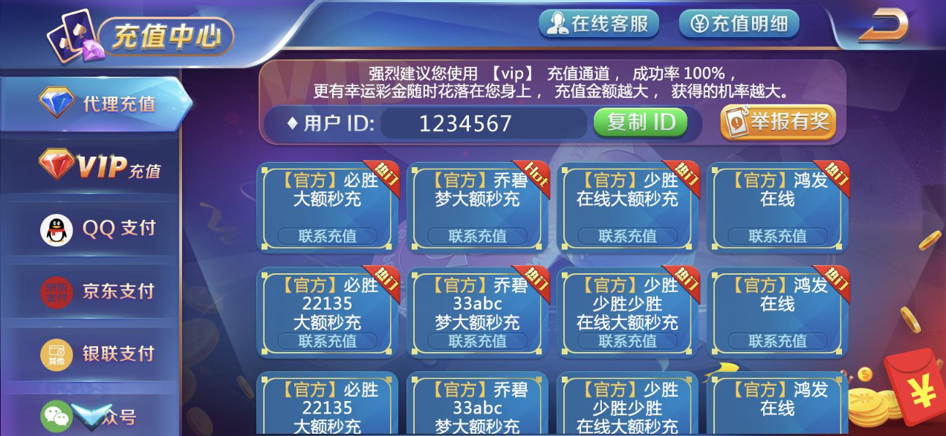
最大100个字符
读取管端字段：VIP充值描述
按钮，可复用之前VIP界面按钮

程序字，与之前VIP充值一致，读取用户真实ID
关闭按钮

按钮，可美术字，点击后弹出举报有奖界面
管端读取文字，一行40字符，两行80字符

管端读取文字，一行24字符，两行48字符
按钮，程序字
“联系充值”四个字是写死的
其他字读取管端字段：代理名称
最大30字符

是否有该角标，读取管端字段：热门
按钮，可美术字，点击后弹出客服界面

美术字

读取管端字段：代理名称
最大30字符

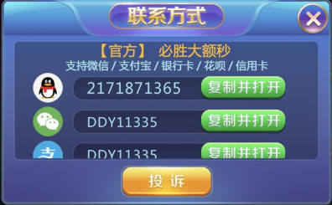
关闭按钮

读取管端字段：代理支持的存款方式
最大40字符

有可能两行有可能一行
一个QQ标志一个微信标志一个支付宝标志

按钮，可美术字，点击后跳转相应APP
最大13个字符

按钮，可美术字，点击后弹出客服界面

